①履歴書
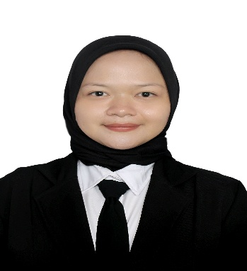
※黄色の部分を記入お願い致します。（無の場合はハイフンを（-）入力して下さい） |  |  |  |  |  |  |  |  |  |  |  |  |  |  |  |  | ご提案先
履 歴 書
THAPA BIKASH |  |  |  |  |  |  |  |  |  |  |  |  |  |  |  |  |  |  | 作成日： |  | 2024 | 年 | 12 | 月 | 18 | 日
氏名 |  | ローマ字 |  |  | PUTERI AINUN SALSABILLAH |  |  |  |  |  |  |  |  |  |  | 国籍 : |  | インドネシア国籍
 |  | カナ |  |  | プトリ アイヌン サルサビッラー |  |  |  |  |  |  |  |  |  |  | 性別 : |  | 女性
生年月日 |  |  |  |  | 2001 | 年 | 3 |  | 月 | 7 | 日 | (23 |  | 歳) |  | 宗教 : |  | イスラム教 |  |  |  |  | 笑顔で
山口コポー2 ２０５号 |  |  |  |  | スバン |  |  |  |  |  |  |  | 配偶者の有無 : |  |  |  |  | 無し |  |  |  |  | の写真
現住所 : |  |  |  |  |  | bikash4jp@gmail.com |  |  |  |  |  |  |  |  |  | 連絡先 : |  | 083128672938
Dusun Labansari RT 002 RW 003, Desa Jatibaru, Kecamatan Ciasem, Kabupaten Subang, Provinsi Jawa Barat, Indonesia |  |  |  |  |  |  |  |  |  |  |  |  |  |  |  | Email : |  | puterisalsabillah7@gmail.com
身長(cm): |  |  |  |  | 154 cm |  |  | 体重(kg): |  |  |  |  | 65 kg
パスポート有無 |  |  |  |  | 無し |  |  | 有効期限： |  |  |  |  | 年 |  | 月 |  | 日 | パスポートNO
過去の出入国歴 |  |  |  |  |  | 回 |  | 直近の出入国歴： |  |  |  |  | 入国 |  |  |  | 年 | 月 | 日 | 出国 |  | 年 |  | 月 |  | 日
現在の在留資格 |  |  |  |  |  |  |  | 在留期限 |  |  |  |  | 入国 |  |  |  | 年 | 月 | 日 | 出国 |  | 年 |  | 月 |  | 日

学歴 |  |  |  |  |  |  |  |  |  |  |  |  |  |  |  |  |  |  |  |  |  | 専攻
2007 | 年 | 7 | 月 | 〜 | 2009 | 年 | 6 | 月 | SD IT AL-HIKMAH (アルーヒクマ私立小学校) 転校
2009 | 年 | 7 | 月 | 〜 | 2011 | 年 | 1 | 月 | SD KUNCUP MEKAR （クンチュプメカル小学校）
2011 | 年 | 1 | 月 | 〜 | 2013 | 年 | 6 | 月 | SDN SUKA BETAH(スカベター国立小学校)
2013 | 年 | 7 | 月 | 〜 | 2016 | 年 | 6 | 月 | SMPN 1 SUKASARI（スカサリ1国立中学校）
2016 | 年 | 7 | 月 | 〜 | 2019 | 年 | 5 | 月 | SMPN 1 SUKASARI (スカサリ第一国立中学校) |  |  |  |  |  |  |  |  |  |  |  |  | 理科
職歴 |  |  |  |  |  |  |  |  |  |  |  |  |  |  |  |  |  |  |  |  |  | 職種
2022 | 年 | 10 | 月 | 〜 | 2023 | 年 | 9 | 月 | NEMI FARM |  |  |  |  |  |  |  |  |  |  |  |  | 会計士
 | 年 |  | 月 | 〜 |  | 年 |  | 月
 | 年 |  | 月 | 〜 |  | 年 |  | 月
 | 年 |  | 月 | 〜 |  | 年 |  | 月

年 |  | 月 |  | 免許・資格
2024 |  | 9 |  | JFT A2
2024 |  | 8 |  | 介護日本語評価試験
2024 |  | 8 |  | 介護技能評価試験

自己PR（ご自身のことをアピールして下さい。自己紹介して下さい。）
日本は私にとって夢の国です。なので、日本語を勉強し始めました。日本語は難しいですが、日本で働くために日本語を一生懸命勉強しています。いつも頑張ります。そして、日本の働き方と日本の文化について学びたいです。日本へ行ったら、長く住たいです。それに、日本語を続くつもりです。また、介護福祉士に取りたいです。私の長所は責任感があるところです急な問題があれば、すぐに動きます。 そして、新しいことを挑戦するのは好きです。

志望の動機（今回のお仕事にご応募したい気持ちをお伝えください）
私は人を手伝いのが好きで、他の人を手伝いことができると本当に嬉しいです。そして、私の祖母の世話をしたことがあります。それから、その経験で同じ仕事をやりたいです。スキルと介護方を向上させるしたいです。将来私の両親はお年寄りなったらどのような世話をするのを分かるために介護を学びたいです。

本人希望欄（職種、給与、勤務地など）

②本人証明写真
 | 本人証明写真

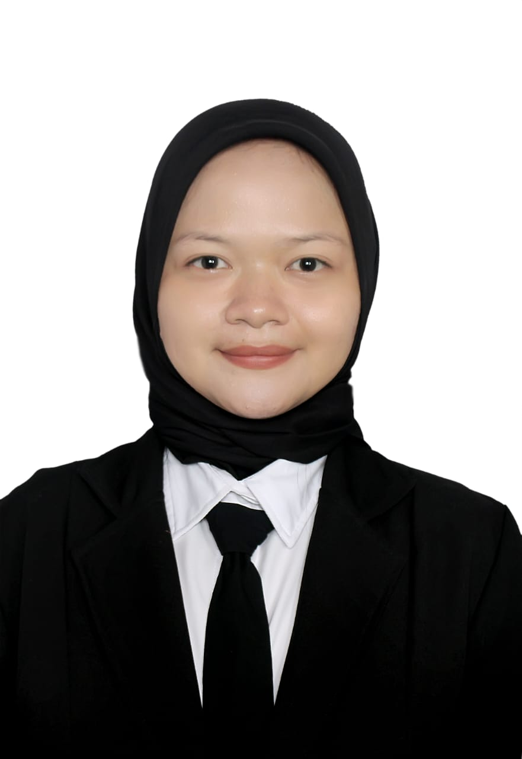
本人証明写真

③在留カード
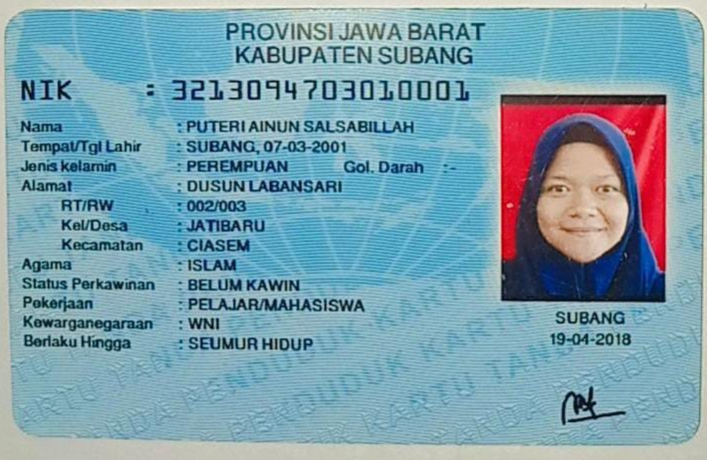
 | 在留カード

在留カード表面

⑧介護技能評価試験結果通知書
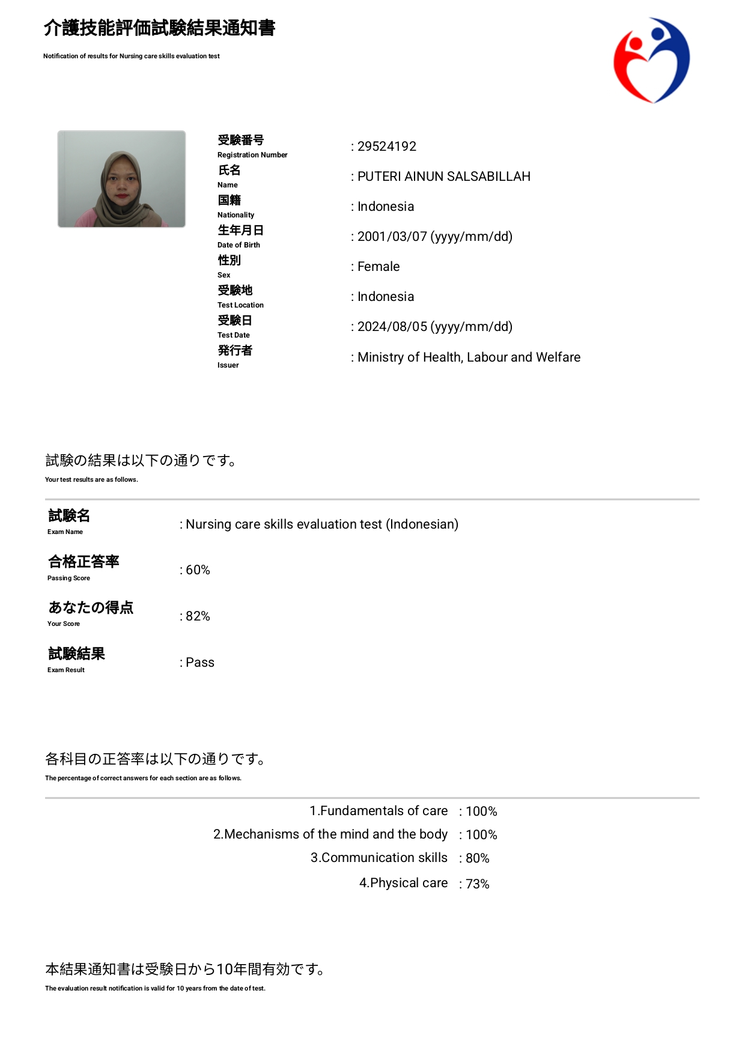
介護技能評価試験

⑨介護日本語評価試験結果通知書
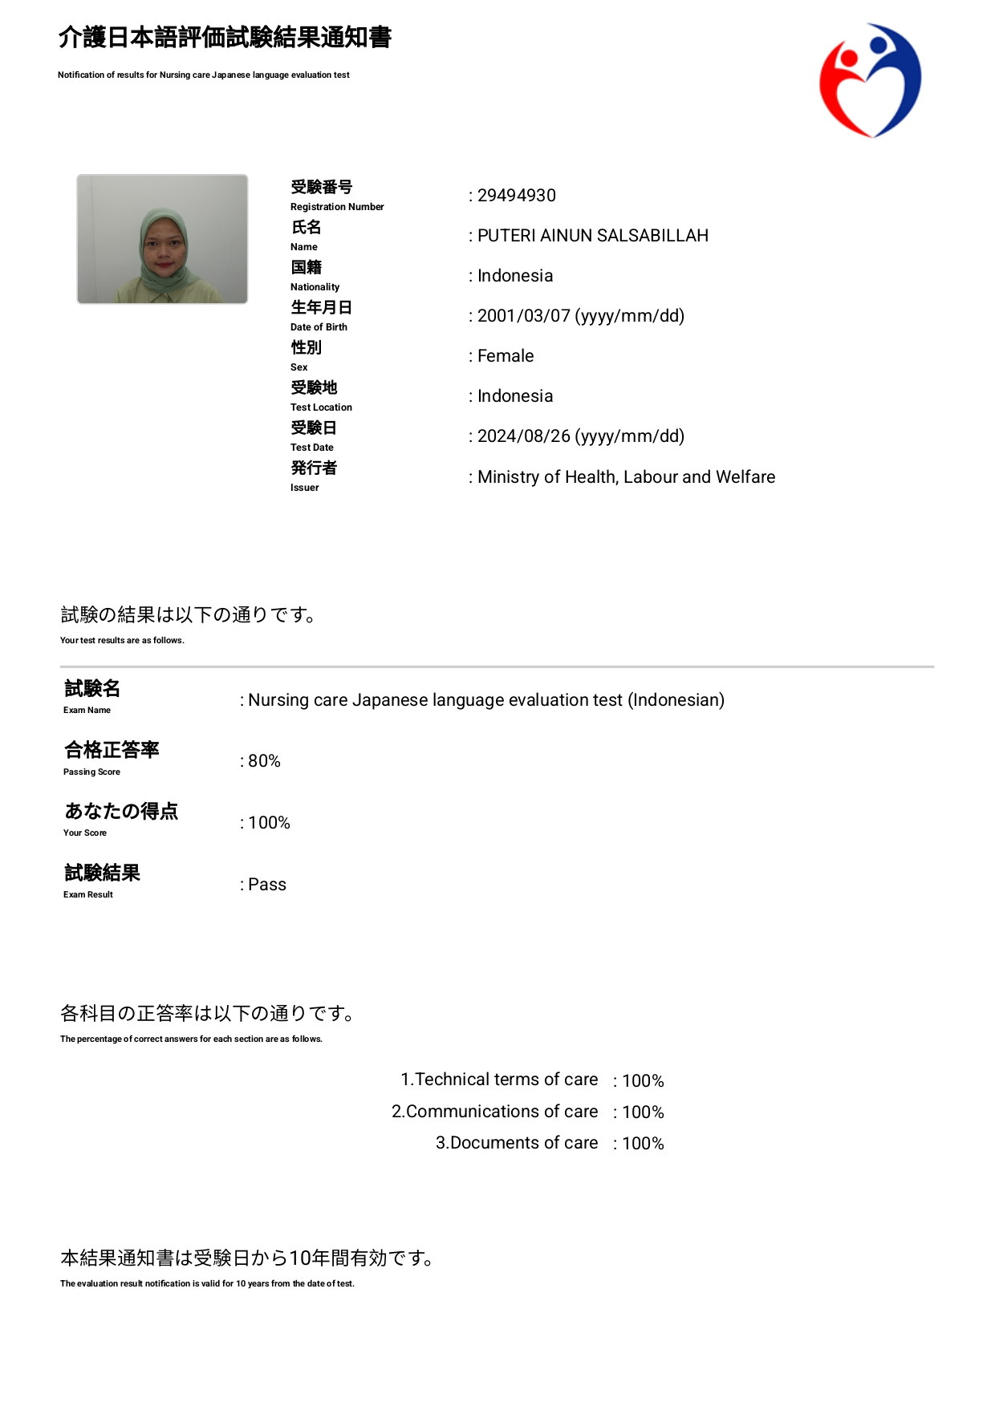
 | 介護日本語評価試験

⑪日本語能力試験（JFT)
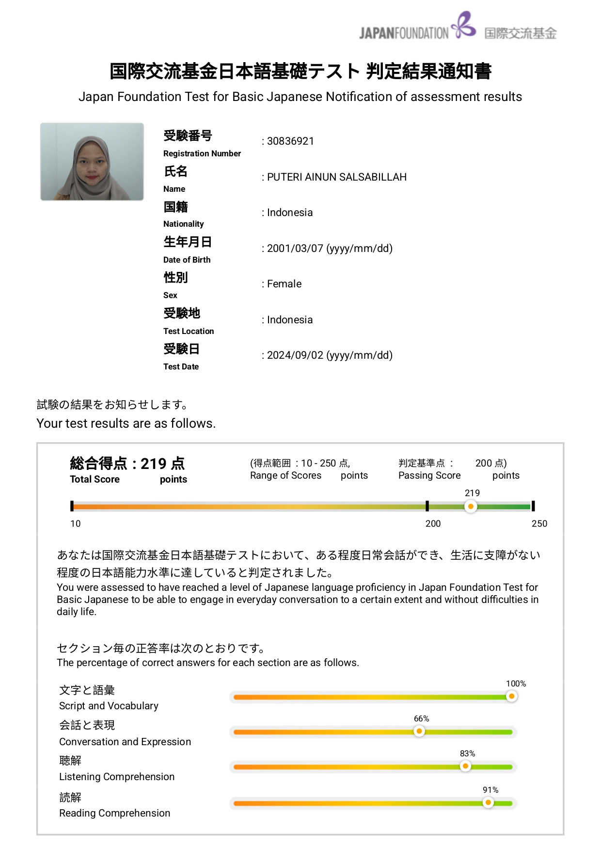
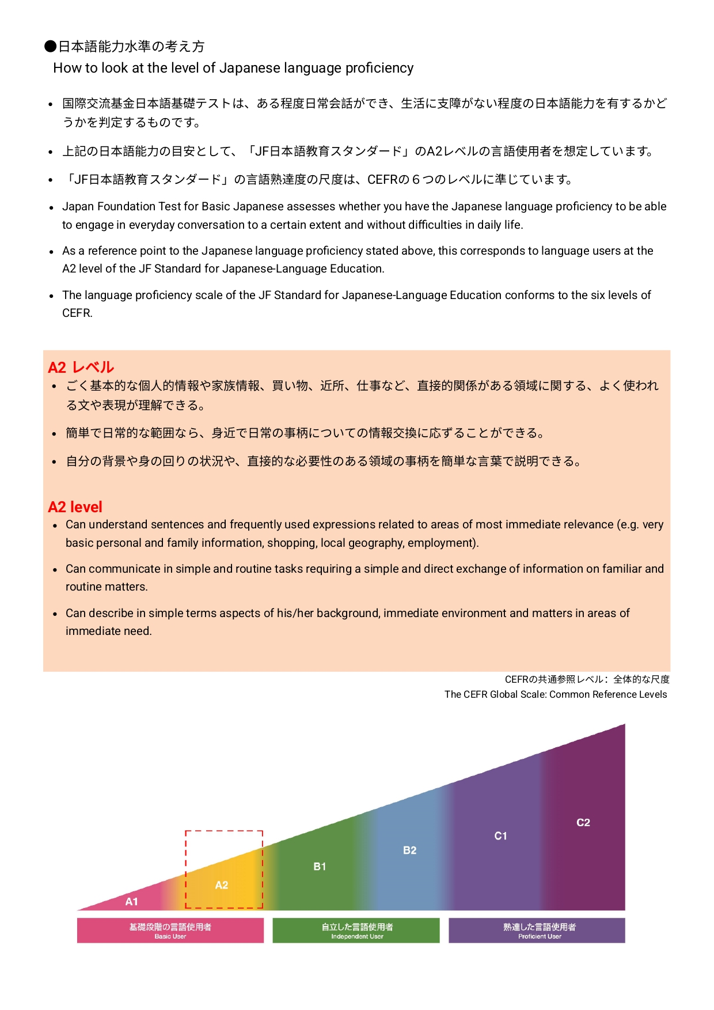
日本語能力試験（JFT)

